表紙・改定履歴
Webダイレクト販売

帳票設計書
個別帳票_特別条件承諾書控 詳細設計書

© 2020 Sasuke Financial Lab Inc.

変 更 記 録
版数 REV. | 作成更新日 | 変 更 内 容 | 担 当
01 | 2020-10-26 | 初版 | 飯田
02 | 2021-01-07 | ・ 主契約、特約テーブルからのデータ取得を削除 ・ 査定、不担保テーブルからのデータ取得を追加 ・ シーケンス図を更新 | 山崎

プロセス
詳細設計 |  |  |  |  |  |  | 大項目 |  |  | 小項目 |  | 詳細

 | シーケンス
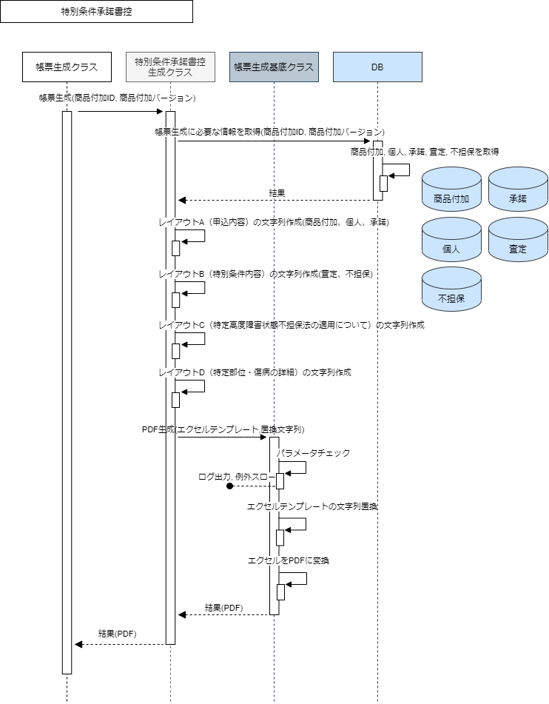

 | プロセス詳細
 | １． | 帳票生成クラスからメソッドコールされる。
 |  | 帳票生成対象の商品付加IDと商品付加バージョンを引数としてコールされる。

 | ２． | 帳票の生成に必要な情報を取得する。

 |  | SQL |  |  |  |  |  |  |  |  | パラメータ |  |  | 説明
 |  | SELECT | 商品付加.販売商品コード
 |  |  | 商品付加.証券番号
 |  |  | 商品付加.申込ID
 |  |  | 承諾.承諾日時
 |  |  | 個人.姓
 |  |  | 個人.名
 |  |  | 個人.セイ
 |  |  | 個人.メイ
 |  |  | 個人.生年月日
 |  | FROM | 商品付加
 |  | INNER JOIN | 個人
 |  |  |  | ON |  | 商品付加.契約者個人ID = 個人.ID
 |  |  | 承諾
 |  |  |  | ON |  | 商品付加.ID = 承諾.商品付加ID
 |  |  |  | AND |  | 商品付加.バージョン = 承諾.商品付加バージョン
 |  | WHERE |  |  | 商品付加.商品付加ID = 【値】 |  |  |  |  |  | メソッドコールの引数.商品付加ID
 |  |  | AND |  | 商品付加.商品付加バージョン = 【値】 |  |  |  |  |  | メソッドコールの引数.商品付加バージョン

 |  | 戻り値 |  | 契約情報オブジェクト |  |  |  |  |  | 備考
 |  | 項目名（和） |  |  |  |  |  | 項目名（英） | 型 | パラメータ |  |  | 説明
 |  | 販売商品コード |  |  |  |  |  | productCode | string | SQL結果.商品付加.販売商品コード
 |  | 証券番号 |  |  |  |  |  | policyNo | string | SQL結果.商品付加.証券番号
 |  | 申込ID |  |  |  |  |  | applyId | int | SQL結果.商品付加.申込ID
 |  | 承諾日時 |  |  |  |  |  | acceptanceDatetime | string | SQL結果.承諾.承諾日時
 |  | 姓 |  |  |  |  |  | lastName | string | SQL結果.個人.姓
 |  | 名 |  |  |  |  |  | firstName | string | SQL結果.個人.名
 |  | セイ |  |  |  |  |  | lastNameKana | string | SQL結果.個人.セイ
 |  | メイ |  |  |  |  |  | firstNameKana | string | SQL結果.個人.メイ
 |  | 生年月日 |  |  |  |  |  | birthDate | date | SQL結果.個人.生年月日

 |  | SQL |  |  |  |  |  |  |  |  | パラメータ |  |  | 説明
 |  | SELECT | 査定.査定ID
 |  |  | 査定.商品付加ID
 |  |  | 査定.商品付加バージョン
 |  |  | 査定.証券番号
 |  |  | 査定.AURA用プロダクトコード
 |  |  | 査定.標準約款コード
 |  |  | 査定.該当約款コード
 |  |  | 査定.該当約款バージョン
 |  |  | 査定.査定結果コード
 |  |  | 査定.保険料払込免除特約有無
 |  |  | 査定.保険料払込免除特約種類
 |  |  | 査定.保障範囲型区分
 |  |  | 査定.金額制限
 |  |  | 査定.金額制限（万円）
 |  |  | 不担保.シリアル番号
 |  |  | 不担保.不担保種別コード
 |  |  | 不担保.不担保部位・傷病コード
 |  |  | 不担保.不担保期間コード
 |  |  | 不担保.不担保予備コード
 |  |  | 不担保.特別条件内容
 |  |  | 不担保.不担保期間
 |  |  | 不担保.不担保部位名称
 |  | FROM | 査定
 |  | INNER JOIN | 不担保
 |  |  |  | ON |  | 査定.契約者個人ID = 不担保.契約者個人ID
 |  | WHERE |  |  | 査定.商品付加ID = 【値】 |  |  |  |  |  | メソッドコールの引数.商品付加ID
 |  |  | AND |  | 査定.商品付加バージョン = 【値】 |  |  |  |  |  | メソッドコールの引数.商品付加バージョン

 |  | 戻り値 |  | 査定DTO、List<不担保DTO> |  |  |  |  |  | 備考
 |  | 項目名（和） |  |  |  |  |  | 項目名（英） | 型 | パラメータ |  |  | 説明
 |  | 査定ID |  |  |  |  |  | assessmentId | number | SQL結果.査定ID
 |  | 商品付加ID |  |  |  |  |  | productAdditionalId | number | SQL結果.商品付加ID
 |  | 商品付加バージョン |  |  |  |  |  | productAdditionalVersion | number | SQL結果.商品付加バージョン
 |  | 証券番号 |  |  |  |  |  | policyNo | string | SQL結果.証券番号
 |  | AURA用プロダクトコード |  |  |  |  |  | auraProductCode | string | SQL結果.AURA用プロダクトコード
 |  | 標準約款コード |  |  |  |  |  | standardProvisionCode | string | SQL結果.標準約款コード
 |  | 該当約款コード |  |  |  |  |  | appliedProvisionCode | string | SQL結果.該当約款コード
 |  | 該当約款バージョン |  |  |  |  |  | appliedProvisionVersion | string | SQL結果.該当約款バージョン
 |  | 査定結果コード |  |  |  |  |  | decisionCode | string | SQL結果.査定結果コード
 |  | 保険料払込免除特約有無 |  |  |  |  |  | freeOfPremiumRiderFlag | string | SQL結果.保険料払込免除特約有無
 |  | 保険料払込免除特約種類 |  |  |  |  |  | freeOfPremiumRiderCls | string | SQL結果.保険料払込免除特約種類
 |  | 保障範囲型区分 |  |  |  |  |  | diseaseCoverageType | string | SQL結果.保障範囲型区分
 |  | 金額制限 |  |  |  |  |  | amountRestriction | string | SQL結果.金額制限
 |  | 金額制限（万円） |  |  |  |  |  | amountRestriction10k | string | SQL結果.金額制限（万円）
 |  | シリアル番号 |  |  |  |  |  | serialNumber | number | SQL結果.シリアル番号
 |  | 不担保種別コード |  |  |  |  |  | exclusionClassCode | string | SQL結果.不担保種別コード
 |  | 不担保部位・傷病コード |  |  |  |  |  | exclusionPartCode | string | SQL結果.不担保部位・傷病コード
 |  | 不担保期間コード |  |  |  |  |  | exclusionPeriodCode | string | SQL結果.不担保.不担保期間コード
 |  | 不担保予備コード |  |  |  |  |  | exclusionSpareCode | string | SQL結果.不担保予備コード
 |  | 特別条件内容 |  |  |  |  |  | exclusionClassName | string | SQL結果.特別条件内容
 |  | 不担保期間 |  |  |  |  |  | exclusionPeriodName | string | SQL結果.不担保期間
 |  | 不担保部位名称 |  |  |  |  |  | exclusionPartName | string | SQL結果.不担保部位名称

 | ３． | レイアウトA（申込内容）の文字列作成
 |  | 「契約情報オブジェクト」を利用してレイアウトAに埋め込む文字列を作成する。
 |  | ※「帳票設計書_R0104_特別条件承諾書控.xlsx」の「帳票項目定義書_共通」シートを参照する

 |  | 戻り値 |  | 置換文字列マップ |  |  |  |  |  | 備考
 |  | 項目名（和） |  |  |  |  |  | 項目名（英） | 型 | パラメータ |  |  | 説明
 |  | プレイスホルダー |  |  |  |  |  | placeHolder | string | 定数として保持
 |  | 値 |  |  |  |  |  | value | string | 帳票設計書を元に出力した文字列

 | ４． | レイアウトB（特別条件内容）の文字列作成
 |  | 「契約情報オブジェクト」、「査定DTO」「List<不担保DTO>」を利用してレイアウトBに埋め込む文字列を作成する。
 |  | ※「帳票設計書_R0104_特別条件承諾書控.xlsx」の「帳票項目定義書_共通」シートを参照する

 |  | 戻り値 |  | 置換文字列マップ（３の置換文字列マップにappendする） |  |  |  |  |  | 備考
 |  | 項目名（和） |  |  |  |  |  | 項目名（英） | 型 | パラメータ |  |  | 説明
 |  | プレイスホルダー |  |  |  |  |  | placeHolder | string | 定数として保持
 |  | 値 |  |  |  |  |  | value | string | 帳票設計書を元に出力した文字列

 | ５． | レイアウトC（特定高度障害状態不担保法の適用について）の文字列作成
 |  | 「契約情報オブジェクト」、「査定DTO」「List<不担保DTO>」を利用してレイアウトCに埋め込む文字列を作成する。
 |  | ※「帳票設計書_R0104_特別条件承諾書控.xlsx」の「項目フォーマット定義書」シートを参照する

 |  | 戻り値 |  | 置換文字列マップ（３の置換文字列マップにappendする） |  |  |  |  |  | 備考
 |  | 項目名（和） |  |  |  |  |  | 項目名（英） | 型 | パラメータ |  |  | 説明
 |  | プレイスホルダー |  |  |  |  |  | placeHolder | string | 定数として保持
 |  | 値 |  |  |  |  |  | value | string | 帳票設計書を元に出力した文字列

 | ４． | レイアウトD（特定部位・傷病の詳細）の文字列作成
 |  | 「契約情報オブジェクト」、「査定DTO」、「List<不担保DTO>」を利用してレイアウトDに埋め込む文字列を作成する。
 |  | ※「帳票設計書_R0104_特別条件承諾書控.xlsx」の「項目フォーマット定義書」シートを参照する

 |  | 戻り値 |  | 置換文字列マップ（３の置換文字列マップにappendする） |  |  |  |  |  | 備考
 |  | 項目名（和） |  |  |  |  |  | 項目名（英） | 型 | パラメータ |  |  | 説明
 |  | プレイスホルダー |  |  |  |  |  | placeHolder | string | 定数として保持
 |  | 値 |  |  |  |  |  | value | string | 帳票設計書を元に出力した文字列

 | ４． | 帳票PDFを生成する
 |  | メソッドコール |  | 帳票生成基底クラス.generatePdf() |  |  |  |  |  | 備考
 |  | 項目名 |  |  |  |  |  |  |  | 引数 |  |  | 説明
 |  | エクセルテンプレートのパス |  |  |  |  |  |  |  | 定数として保持
 |  | 置換文字列 |  |  |  |  |  |  |  | 置換文字列マップ

 |  | 戻り値 |  | PDF |  |  |  |  |  | 備考
 |  | 項目名（和） |  |  |  |  |  | 項目名（英） | 型 | パラメータ |  |  | 説明
 |  | - |  |  |  |  |  | - | string | 特別条件承諾書控のPDFデータ
 |  | ※ 「１．」のメソッドコールの戻り値となるため項目名はなし

